Jefe de Mtto (2)
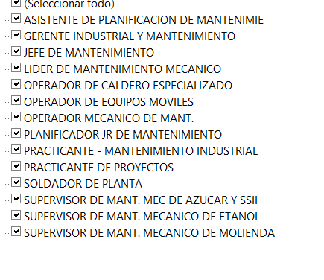
REGISTRO DE CONTROL DE PROCESO DE ENTRENAMIENTO EN EL PUESTO - | Jefe de Mantenimiento
Nombres y apellidos: |  | Juanito 2 |  | Inicio de Proceso: | 2025-05-23 | Nivel | Operario
Código: Fecha de ingreso: |  |  |  | Fin de Proceso: | 2025-05-28
INDUCCION CAÑA BRAVA |  |  | Duración Horas | Fecha | Cargo del Capacitador | Nombres y Apellidos del Capacitador | Firma del capacitador | Firma del Trabajador | VILLAR FLORES LUIS EDUARDO
Gestión del Talento |  |  | 1 |  |  |  |  |  | VASQUEZ MORE ALBERT ABEL
Cultura organizaciónal, historia, misión, visión y organigrama general | X |  |  | 2025-05-27 |  |  |  |  | REYES CRUZ JOSEPH ALEXIS
Objetivo, Funciones del puesto, políticas salarial | X |  |  |  |  |  |  |  | CHUMACERO COLUMBUS JHON ALEXIS
Relaciones Laborales |  |  | 2 |  |  |  |  |  | ROMERO COLLANTES ROY JAMES
Explicación general del Reglamento Interno de Trabajo | X | X |  |  |  |  |  |  | VALVERDE CRUZ ROBERTO CARLOS
Procedimiento de atención de quejas y reclamos | X |  |  |  |  |  |  |  | ARREATEGUI PALACIOS RODRIGO IDELSO
Prevención frente al Hostigamiento Sexual | X |  |  |  |  |  |  |  | CRESPO VASQUEZ RODRIGO MAURICIO
Seguridad y salud en el trabajos |  |  | 4
Explicación general del reglamento de seguridad y salud en el trabajo | X
IPERC | X
Inducción de seguridad y salud en el trabajo | X
Salud Ocupacional |  |  | 2.5
Ley de Seguridad y salud en el trabao N°29783. | X | X
Activación de seguros por accidentes de trabajo: SCTR-Essalud, Flujo de comunicación en caso de accidentes trabajo. | X | X
Clasificación de Peligros: Físicos, químicos, biológicos, ergonómicos, psicosociales. | X | X
Identificación de riesgos en el puesto de trabajo. | X | X
Enfermedades Profesionales: Hipoacusia, respiratorios. | X
Riesgo Disergonómicos: Cartilla de levantamiento cargas manuales. | X
Certificado Aptitud Médica Ocupacional (CAMO). | X
Beneficios Laborales |  |  | 2
Beneficios y Licencias por ley. | X
Gestión de Seguros: Vida Ley, Essalud, SCTR, | X
Procedimiento de descansos médicos y subsidios | X
Política Prevención de la trabajadora Gestante | X
Beneficios Laborales | X
Respuesta de emergencias - Primeros Auxilios |  |  | 4.5
SVB -BLS | X
Manejo Prehospitalario I: Traumatismo Vertebro medular, manejo de heridas y hemorragias. | X
Manejo Prehospitalario II: Manejo de golpes, esguinces y fracturas; manejo de quemaduras químicas, físicas. | X
Área de Calidad |  |  | 2
Iso 9001:2015 | X
Inocuidad - Sistema HACCP | X
Control de proceso industrial | X
Control de materia prima | X
SIG |  |  | 1
ISCC | X
Gestión Ambiental | X
Inducción de Seguridad |  |  | 4
Safety
Curso de Preparación de emergencias y Planes de Contingencias Nivel Básico | X
Security
Procedimiento de no exposición a perdidas | X
Procedimiento en alcoholemia | X
Inducción general del proceso productivo etanol |  |  | 3
Proceso de Extracción | X
Proceso de Fermentación | X
Proceso de destilería y deshidratación | X
Tratamiento de desposición de Vinaza | X
Inducción general del proceso productivo azúcar |  |  | 3
Prcoceso de tratamiento de jugo | X
Proceso de cocimiento | X
Proceso de secado | X
Proceso de envasado | X
Inducción general del sistema automatico de control
Sistema de automatización | X
Inducción general del sistema electrico
Sistema Electrico | X
Inducción general de Planificación de producción
Planificación de producción | X
Inducción de Modelo de Gestión de Mantenimiento
Modelo de Gestión de mantenimiento | X
Planificación de mantenimiento | X
Inducción de Almacenes
Gestión de Almacenes | X
Inducción de Modelo de Gestión de Bienes y Servicios
Gestión de Bienes y servicios | X
Inducción Control de gestión y Finanzas
Gestión de Control de Gestión | X
Gestión de Finanzas | X
Inducción de Marco y conceptos legales asociados
Gestión de Area legal | X
 | 50 | 5

Cronograma de junio (agendas)
Cronograma especifico con otras áreas
Base de datos de inducción

